상품제안서
프로디아 목걸이 카드 명함지갑 B | 상품코드: F04148

 |  |  |  |  |  |  | 02-412-0044 | www.easy1.co.kr
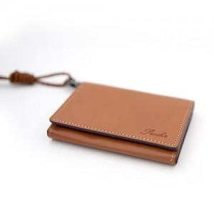

【상세/제작정보】 | .

【인쇄/포장옵션】 | 불박 / 고급 선물용 패키지 제공

【공급단가】 | 수량 | 50~ | 100~ | 500~ | 1,000~ | 2,000~
*VAT별도 | 단가 | 22,270원 | 21,450원 | 20,620원 | 19,800원 | 19,300원

【상품 URL】 | https://easy1.co.kr:443/src/goods_detail.php?gdno=4148

